사용설명서
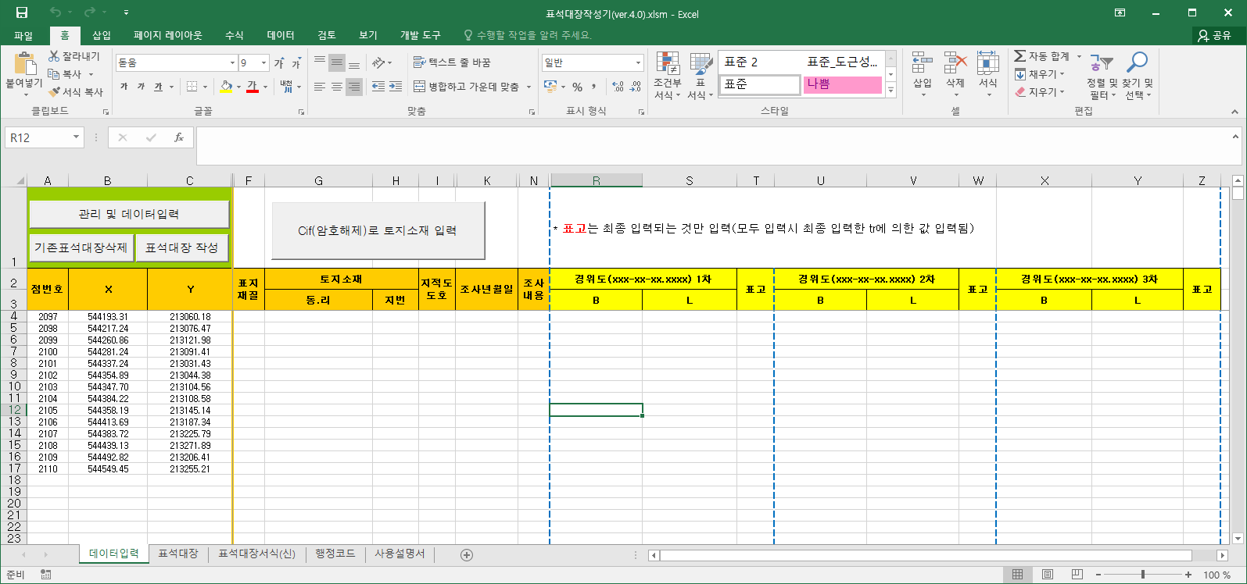
사용 설명서

1. 시작 전 준비사항
 | - 작성하고자 하는 도근의 원점별 *tr.dat
 | - 도근 사진 폴더(도근번호로 파일명 저장할 것을 추천)
 | - 원점별 경위도 좌표 및 표고
 | - 암호화 해제된 cif(도근 좌표에 의해 소재지 자동입력을 위함)

2. [기존표석대장삭제]

3. [관리 및 데이터 입력]
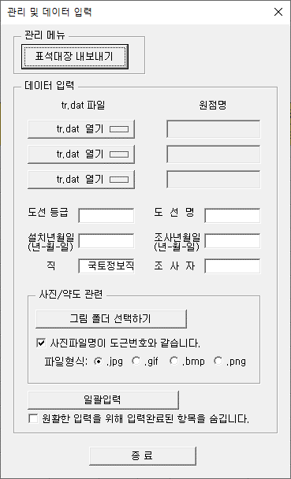

 |  |  |  |  | 1) [표석대장 내보내기]
 |  |  |  |  |  | - 표석대장을 .xlsx파일로 저장(최종적으로 표석대장을 생성하고 검토한 후에 실행)

 |  |  |  |  | 2) tr.dat 파일 입력
 |  |  |  |  |  | - 각 원점별 tr.dat 파일을 입력하고 원점명 입력(처음 입력된 tr이 작성의 기준이 됨)
 |  |  |  |  |  |  | (구소삼각지역, 중부좌표 및 세계측지계 좌표 입력을 위함)

 |  |  |  |  | 3) 도선등급 ~ 조사자 까지 입력
 |  |  |  |  |  | - 단, 날짜 입력 형식은 YYYY-MM-DD(예, 2022-03-22)

 |  |  |  |  | 4) 그림폴더 선택
 |  |  |  |  |  | - 사진파일명이 도근번호와 같은 지 확인 후 체크 유무 결정
 |  |  |  |  |  | - 파일명과 같지 않은 경우, 데이터 입력에서 파일명을 직접 입력(확장자 포함)

 |  |  |  |  | 5) 일괄입력
 |  |  |  |  |  | - 이 창에서 입력된 내용을 기준으로 <데이터입력> 시트에 내용을 입력
 |  |  |  |  |  | - 원활한 내용을 … : 이 창에 의해 입력된 고정값들(도선등급, 도선명, …)을 숨김
 |  |  |  |  |  |  | (자주 이용하시는 분만 추천)

 |  |  |  |  | 6) 종료

4. 기타 데이터 입력

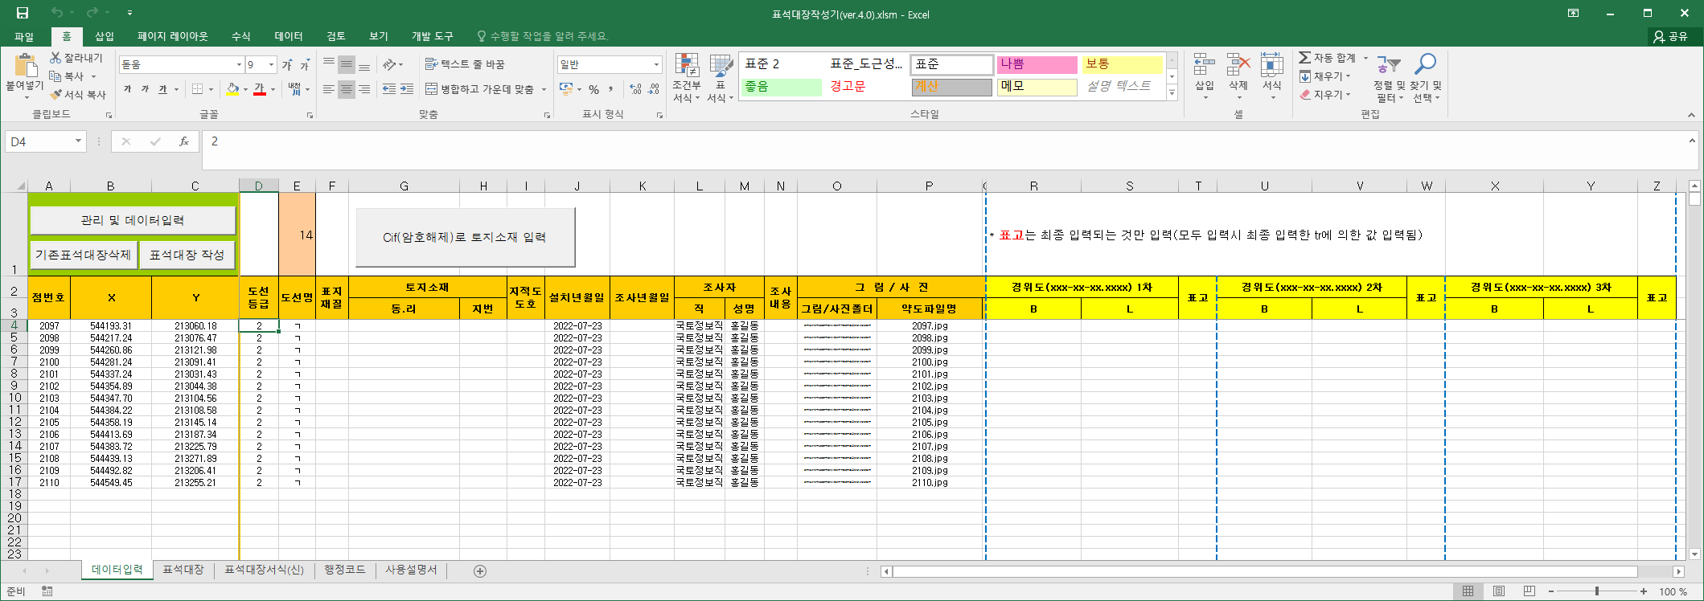

 | 1) cif(암호해제)로 토지 소재 및 도호 입력
 |  | - 처음 입력한 tr.dat를 기준으로 cif에서 도근의 소재지를 자동입력
 |  |  | (단, cif는 처음 입력한 tr.dat를 포괄하고 있는 범위로 추출되어야 함)
 |  | - 검색된 지번이 임야대장일 경우 임야도 도호 입력

 | 2) 표지재질, 조사내용 입력

 | 3) 경위도, 표고
 |  | - 각 tr.dat 입력 순서에 의하여 경위도 좌표 입력
 |  | - 입력값 자동 변환
 |  |  | 예) | 123도25분26.2323초의 경우 가능한 입력 방법
 |  |  |  | - 123.25262323 |  | -> | 123˚25´26.2323˝
 |  |  |  | - 123˚25´26.2323˝ |  | -> | 123˚25´26.2323˝
 |  |  |  | - 123-25-26.2323 |  | -> | 123˚25´26.2323˝
 |  | - 표고는 입력란이 하나이므로 첫 번째 표고값이 입력됨(2, 3번째 표고는 입력하지 않아도 됨)

5. [표석대장 작성]

6. 기타
 | 1) 행정구역코드 갱신 방법
 |  | - code.go.kr를 방문하여 법정동 전체자료를 다운(법정동전체자료.zip)받고 압축 해제
 |  | - <행정코드> 시트로 이동하여 [행정코드 업데이트] 실행
 |  |  | (버튼을 누르면 <행정코드>시트는 초기화 됨)
 |  | - 법정동전체자료.txt파일을 선택하고 실행
 |  |  | (현재 파일은 2022-09-05일자 업데이트)

 | 2) <데이터입력> 시트 초기화 방법
 |  | - [관리 및 데이터입력] 실행
 |  | - 첫 번째 [tr.dat 열기] 실행
 |  | - [취소]

 | 3) 표석대장에서 글자크기 조정이 필요한 경우
 |  | - <표석대장서식(신)> 시트로 이동
 |  | - 해당 입력란에 대하여 서식(글꼴, 크기, 색상, …) 지정 후 저장
 |  | - [기존표석대장삭제] 후 [표석대장작성]

 | 4) 원활한 입력을 위해 … 체크한 경우 추가입력란을 제외하고 <데이터입력>시트에서 숨겨짐

